AmostAleatoria_Peq&Grand
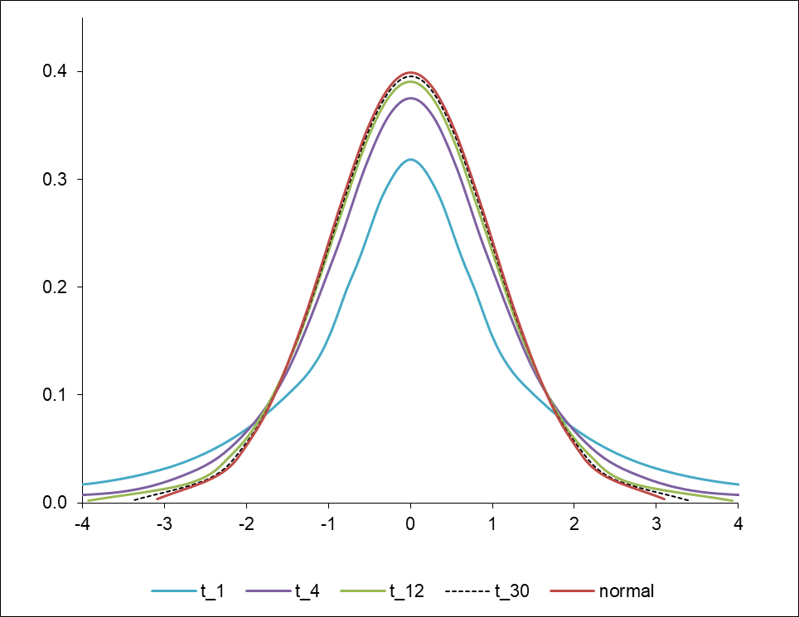
Populações normais, n<30 |  |  |  |  |  |  |  |  |  | Populações normais, n≥30

ID_plot | V_ha |  |  |  |  |  |  |  |  | ID_plot | V_ha
1 | 12.12 |  |  |  |  |  |  |  |  | 1 | 200 |  |  | t-student | " T.INV.2T( alfa , g.l. ) usa a probabilidade associada à t-Student com 2 caudas e os graus de liberdade para devolver o valor | INV.T.2T ( alfa, g-l.)
2 | 6.66 |  |  |  |  |  |  |  |  | 2 | 12 |  |  | 2.056
3 | 31.54 |  |  |  |  |  |  |  |  | 3 | 165
4 | 36.45 |  |  |  |  |  |  |  |  | 4 | 12
5 | 20.62 |  |  |  |  |  |  |  |  | 5 | 100 |  |  | t-student | T. INV( 1-alfa/2, g.l. ) retorna o inverso da distribuição t de cauda esquerda de Student | INV.T( 1-alfa/2, g-l.)
6 | 38.84 |  |  |  |  |  |  |  |  | 6 | 177 |  |  | 2.056
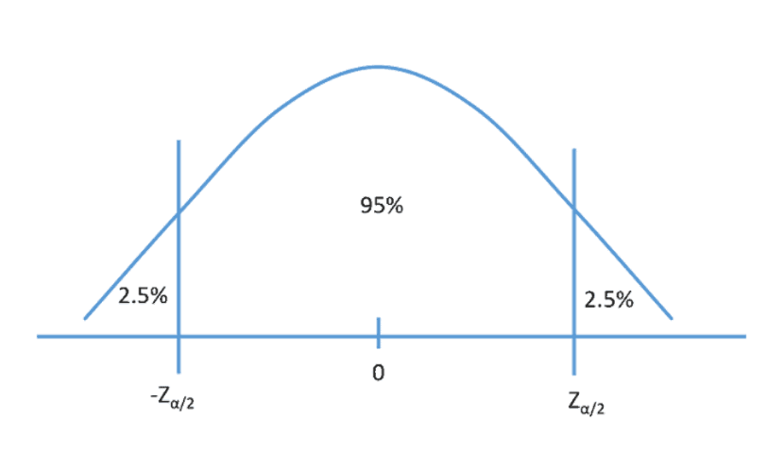
7 | 52.46 |  |  |  |  |  |  |  |  | 7 | 171
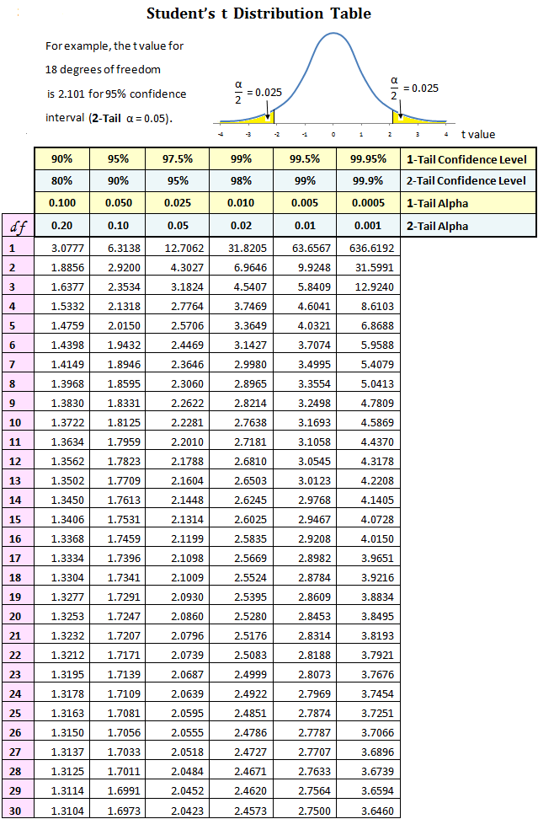
8 | 39.63 |  |  |  |  |  |  |  |  | 8 | 165
9 | 50.43 |  |  |  |  |  |  |  |  | 9 | 47
10 | 55.28 |  |  |  |  |  |  |  |  | 10 | 224
11 | 46.28 |  |  |  |  |  |  |  |  | 11 | 24
12 | 32.39 |  |  |  |  |  |  |  |  | 12 | 53
$${E=t}_{α/2}\frac{S_{c}}{\sqrt{n}}$$
$${E= z}_{α/2}\frac{S_{c}}{\sqrt{n}}\sqrt{\frac{\left(N−n\right)}{N}}$$
13 | 39.03 |  |  |  |  |  |  |  |  | 13 | 130
14 | 43.63 |  |  |  |  |  |  |  |  | 14 | 217
15 | 32.51 |  |  |  |  |  |  |  |  | 15 | 141
16 | 68.89 |  |  |  |  |  |  |  |  | 16 | 71
17 | 52.07 |  |  |  |  |  |  |  |  | 17 | 0
18 | 46.30 |  |  |  | 0.975 |  |  |  |  | 18 | 271
19 | 26.84 |  |  |  |  |  |  |  |  | 19 | 283
20 | 78.46 |  |  |  |  |  | N= | 400 |  | 20 | 200
21 | 42.45 |  |  |  |  |  | g.l. = | 47 |  | 21 | 265
22 | 31.77 |  | alfa= | 0.05 |  |  | n = | 48 |  | 22 | 277
23 | 67.13 |  | g.l. = | 26 |  |  | z = | 1.96 |  | 23 | 306
24 | 69.46 |  | n = | 27 |  |  | SQRT (n) = | 6.93 |  | 24 | 165
25 | 19.87 |  | t.student = | 2.0555294386 |  |  | (N-n)/N= | 0.88 |  | 25 | 130
26 | 31.35 |  | SQRT (n) = | 5.20 |  |  | SQRT( (N-n)/N ) = | 0.94 |  | 26 | 106
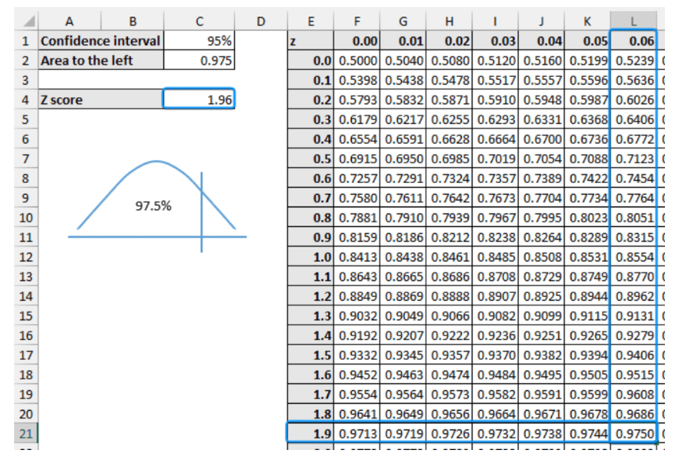
27 | 27.17 |  |  |  |  |  |  |  |  | 27 | 253
 |  |  | X = | 40.73 |  |  | X = | 132.35 |  | 28 | 77
 |  |  | desvio = | 17.54 |  |  | desvio = | 90.25 |  | 29 | 59
 |  |  | Erro (E) = | 6.937 |  |  | Erro (E) = | 23.95 |  | 30 | 277
 |  |  | Erro% = | 17.03 |  |  | Erro% = | 18.10 |  | 31 | 236
 |  |  |  |  |  |  |  |  |  | 32 | 194
 |  |  |  |  |  |  |  |  |  | 33 | 136
 |  |  |  |  |  |  |  |  |  | 34 | 147
 |  |  |  |  |  |  |  |  |  | 35 | 177
 |  |  | NORM.S.INV(0.975) |  | 1.96 |  |  |  |  | 36 | 124
 |  |  | T.INV(1-0.025,500) |  | 1.96 |  |  |  |  | 37 | 100
 |  |  |  |  |  |  |  |  |  | 38 | 53
 |  |  |  |  |  |  |  |  |  | 39 | 41
 |  |  |  |  |  |  |  |  |  | 40 | 159
 |  |  |  |  |  |  |  |  |  | 41 | 71
 |  |  |  |  |  |  |  |  |  | 42 | 0
 |  |  |  |  |  |  |  |  |  | 43 | 0
 |  |  |  |  |  |  |  |  |  | 44 | 177
 |  |  |  |  |  |  |  |  |  | 45 | 130
 |  |  |  |  |  |  |  |  |  | 46 | 0
 |  |  |  |  |  |  |  |  |  | 47 | 0
 |  |  |  |  |  |  |  |  |  | 48 | 30

Cálculo da grandeza da amostra |  |  |  |  |  |  |  | Cálculo da grandeza da amostra

 |  |  |  |  |  |  | Para um erro de 10%
 |  |  |  |  |  |  | erro% | num | den | n
 |  |  |  |  |  |  | 10 | 31444.0 | 253.8 | 124

 |  |  |  |  |  |  | Para reduzir o número de parcelas medidas no campo (ie, aumentar o erro):
Para um erro de 12%
n | g.l. | tstudent | erro% | num | den | n | n | g.l. | tstudent | erro% | num | den | n
27 | 26 | 2.0555 | 12 | 1299.3 | 23.9 | 54 | 48 | 47 | 2.0117 | 30 | 32967.1 | 1576.6 | 20.91
54 | 53 | 2.0057 | 12 | 1237.1 | 23.9 | 52 | 20.91 | 20 | 2.0930 | 30 | 35684.9 | 1576.6 | 22.63
52 | 51 | 2.0086 | 12 | 1240.6 | 23.9 | 52 | 22.63 | 22 | 2.0796 | 30 | 35229.1 | 1576.6 | 22.35
52 | 51 | 2.0086 | 12 | 1240.6 | 23.9 | 52 | 22.35 | 21 | 2.0796 | 30 | 35229.1 | 1576.6 | 22.35
 |  |  |  |  |  |  | 22.35 | 21 | 2.0796 | 30 | 35229.1 | 1576.6 | 22.35

